Visual Screen Flow
06 / Screen flow của web app
Các view, overlay và state chuyển đổi thực tế trong frontend

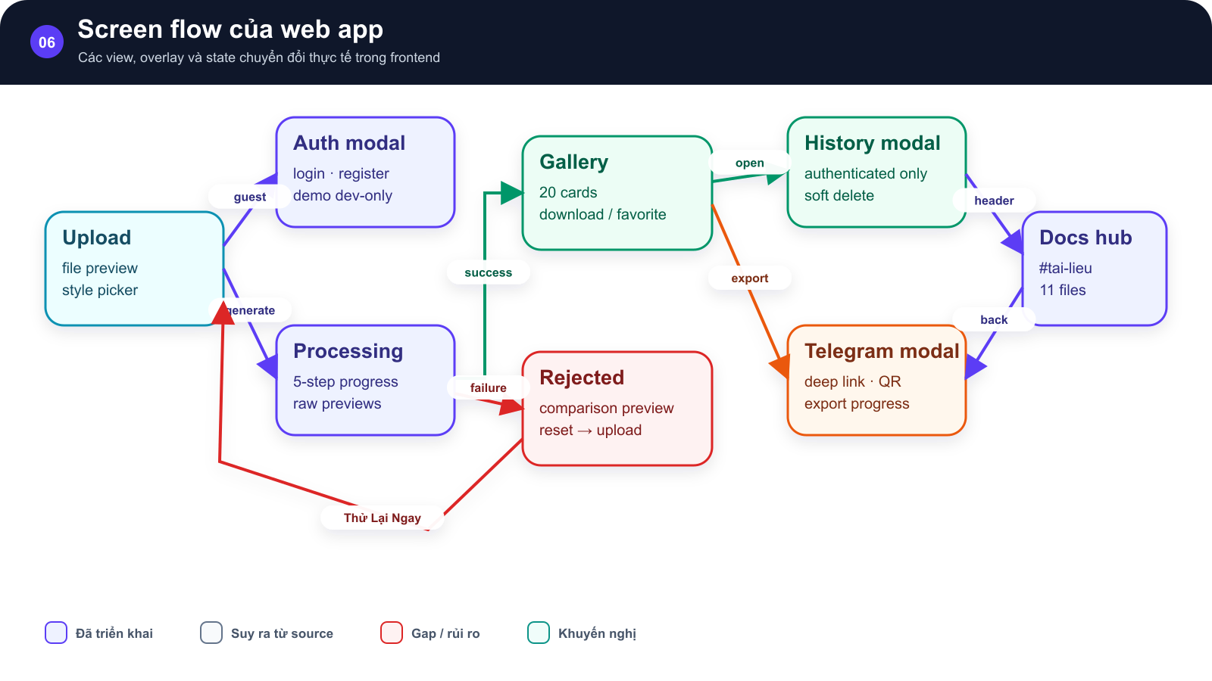
SƠ ĐỒ • Screen flow của web app

Upload nối Auth modal và Processing |  | kết quả sang Gallery hoặc Rejected

 | →

Gallery mở History/Telegram |  | header mở Docs hub

 | →

Các view, overlay và state chuyển đổi thực tế trong frontend Implemented • Inferred • Gap/Risk • Recommended

Hình GS-DOC-06 — Screen flow của web app. Bản đồ view, overlay và chuyển trạng thái chính của ứng dụng web.

Mô tả sơ đồ: Upload nối Auth modal và Processing; kết quả sang Gallery hoặc Rejected; Gallery mở History/Telegram; header mở Docs hub.

Nguồn: frontend/src/App.tsx; frontend/src/components; frontend/src/hooks/useStickerGenerator.ts • kien_v5 @ c09e26a • 2026-08-09

Visual Docs Layout
06 / Bố cục Documentation Hub
Desktop hai cột, mobile xếp dọc và visual có thể phóng to

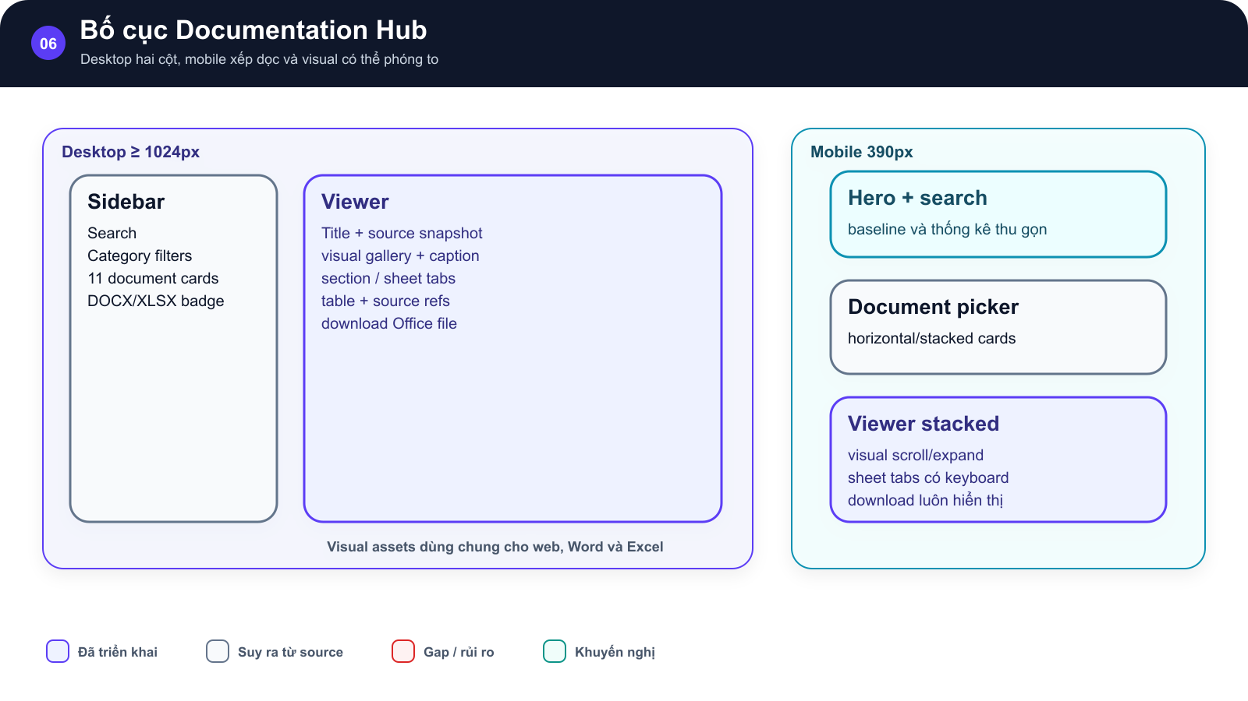
SƠ ĐỒ • Bố cục Documentation Hub

Desktop gồm sidebar và viewer |  | mobile xếp hero, document picker và viewer theo chiều dọc với visual có thể mở rộng

 | →

Bố cục Documentation Hub trên desktop và mobile. |  | Bố cục Documentation Hub trên desktop và mobile.

 | →

Desktop hai cột, mobile xếp dọc và visual có thể phóng to Implemented • Inferred • Gap/Risk • Recommended

Hình GS-DOC-06 — Bố cục Documentation Hub. Bố cục Documentation Hub trên desktop và mobile.

Mô tả sơ đồ: Desktop gồm sidebar và viewer; mobile xếp hero, document picker và viewer theo chiều dọc với visual có thể mở rộng.

Nguồn: frontend/src/components/docs/DocumentationPage.tsx; frontend/src/components/docs/DocumentationPage.css • kien_v5 @ c09e26a • 2026-08-09

